Workflow
WORKFLOW

1. Flow 1: [ Flow Name]
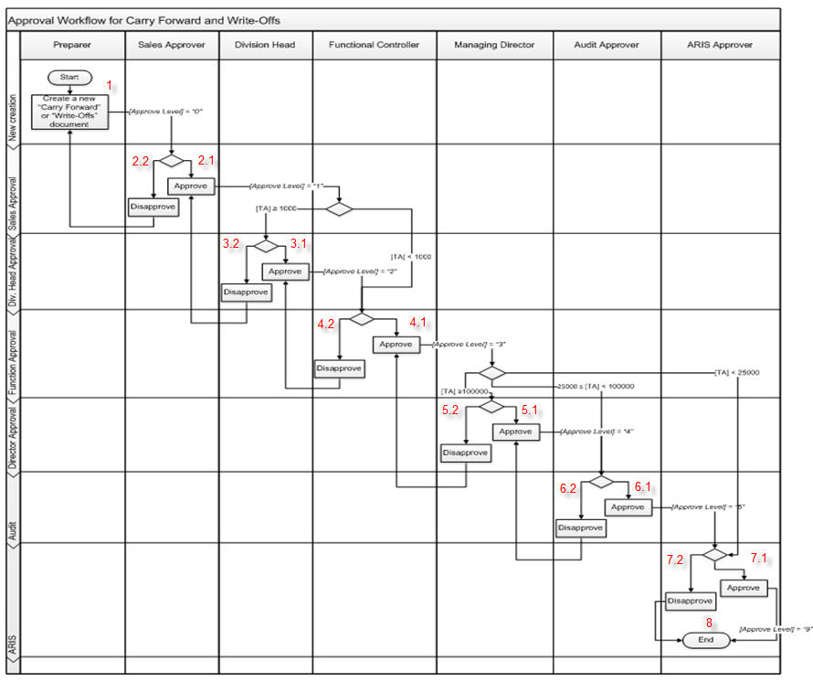

 | Test case Id | Workflow Name | Action | Role | State | Involved TCs | Assign To | Test pass 1 result | Test pass 2 result | Test pass 3 result | Note
 | WF_1 | <<Workflow 1 title>>
 |  | 1 | Create a new "Carry Forward " or "Write-Offs "document | Preparer | Pending
 |  | 1->2.1 | Approve | Sales Approver | Open
 |  | 1->2.1->3.1 | Approve | Division Head | Open
 |  | 1->2.1->3.1->4.1 | Approve | Functional Controller | Open
 |  | 1->2.1->3.1->4.1>5.1 | Approve | Managing Director | Open
 |  | 1->2.1->3.1->4.1>5.1->6.1 | Approve | Audit Approver | Open
 |  | 1->2.1->3.1->4.1>5.1->6.1->7.1 | Approve | ARIS approver | Open
 |  | 1->2.1->3.1->4.1>5.1->6.1->7.1->8 | End | ARIS approver | Close
 | WF_2 | Disapprove (TA >= 100.000) at 2.2
 |  | 1 | Create a new "Carry Forward " or "Write-Offs "document | Preparer | Pending
 |  | 1->2.2 | Disapprove | Sales Approver | Open
 |  | 1->2.2->1 | Create a new "Carry Forward " or "Write-Offs "document | Preparer | Return
 |  | 1->2.2->1>2.1 | Approve | Sales Approver | Open
 |  | 1->2.2->1>2.1>3.1 | Approve | Division Head | Open
 |  | 1->2.2->1>2.1>3.1>4.1 | Approve | Functional Controller | Open
 |  | 1->2.2->1>2.1>3.1>4.1>5.1 | Approve | Managing Director | Open
 |  | 1->2.2->1>2.1>3.1>4.1>5.1>6.1 | Approve | Audit Approver | Open
 |  | 1->2.2->1>2.1>3.1>4.1>5.1>6.1>7.1 | Approve | ARIS approver | Open
 |  | 1->2.2->1>2.1>3.1>4.1>5.1>6.1>7.1>8 | End | ARIS approver | Close
 | WF_3 | Disapprove (TA >= 100.000) at 3.2
 |  | 1 | Create a new "Carry Forward " or "Write-Offs "document | Preparer | Pending
 |  | 1->2.1 | Approve | Sales Approver | Open
 |  | 1->2.1->3.2 | Disapprove | Division Head | Open
 |  | 1->2.1->3.2->2.1 | Approve | Sales Approver | Return
 |  | 1->2.1->3.2->2.1->3.1 | Approve | Division Head | Open
 |  | 1->2.1->3.2->2.1->3.1->4.1 | Approve | Functional Controller | Open
 |  | 1->2.1->3.2->2.1->3.1->4.1->5.1 | Approve | Managing Director | Open
 |  | 1->2.1->3.2->2.1->3.1->4.1->5.1->6.1 | Approve | Audit Approver | Open
 |  | 1->2.1->3.2->2.1->3.1->4.1->5.1->6.1->7.1 | Approve | ARIS approver | Open
 |  | 1->2.1->3.2->2.1->3.1->4.1->5.1->6.1->7.1->8 | End | ARIS approver | Close
 | WF_4 | Disapprove (TA >= 100.000) at 4.2
 |  | 1 | Create a new "Carry Forward " or "Write-Offs "document | Preparer | Pending
 |  | 1->2.1 | Approve | Sales Approver | Open
 |  | 1->2.1->3.1 | Approve | Division Head | Open
 |  | 1->2.1->3.1->4.2 | Disapprove | Functional Controller | Open
 |  | 1->2.1->3.1->4.2->3.1 | Approve | Division Head | Return
 |  | 1->2.1->3.1->4.2->3.1->4.1 | Approve | Functional Controller | Open
 |  | 1->2.1->3.1->4.2->3.1->4.1->5.1 | Approve | Managing Director | Open
 |  | 1->2.1->3.1->4.2->3.1->4.1->5.1->6.1 | Approve | Audit Approver | Open
 |  | 1->2.1->3.1->4.2->3.1->4.1->5.1->6.1->7.1 | Approve | ARIS approver | Open
 |  | 1->2.1->3.1->4.2->3.1->4.1->5.1->6.1->7.1->8 | End | ARIS approver | Close
 | WF_5 | Disapprove (TA >= 100.000) at 5.2
 |  | 1 | Create a new "Carry Forward " or "Write-Offs "document | Preparer | Pending
 |  | 1->2.1 | Approve | Sales Approver | Open
 |  | 1->2.1->3.1 | Approve | Division Head | Open
 |  | 1->2.1->3.1->4.1 | Approve | Functional Controller | Open
 |  | 1->2.1->3.1->4.1->5.2 | Disapprove | Managing Director | Open
 |  | 1->2.1->3.1->4.1->5.2->4.1 | Approve | Functional Controller | Return
 |  | 1->2.1->3.1->4.1->5.2->4.1->5.1 | Approve | Managing Director | Open
 |  | 1->2.1->3.1->4.1->5.2->4.1->5.1->6.1 | Approve | Audit Approver | Open
 |  | 1->2.1->3.1->4.1->5.2->4.1->5.1->6.1->7.1 | Approve | ARIS approver | Open
 |  | 1->2.1->3.1->4.1->5.2->4.1->5.1->6.1->7.1->8 | End | ARIS approver | Close
 | WF_6 | Disapprove (TA >= 100.000) at 6.2
 |  | 1 | Create a new "Carry Forward " or "Write-Offs "document | Preparer | Pending
 |  | 1->2.1 | Approve | Sales Approver | Open
 |  | 1->2.1->3.1 | Approve | Division Head | Open
 |  | 1->2.1->3.1->4.1 | Approve | Functional Controller | Open
 |  | 1->2.1->3.1->4.1->5.1 | Approve | Managing Director | Open
 |  | 1->2.1->3.1->4.1->5.1->6.2 | Disapprove | Audit Approver | Open
 |  | 1->2.1->3.1->4.1->5.1->6.2->5.1 | Approve | Managing Director | Return
 |  | 1->2.1->3.1->4.1->5.1->6.2->5.1->6.1 | Approve | Audit Approver | Open
 |  | 1->2.1->3.1->4.1->5.1->6.2->5.1->6.1->7.1 | Approve | ARIS approver | Open
 |  | 1->2.1->3.1->4.1->5.1->6.2->5.1->6.1->7.1->8 | End | ARIS approver | Close

 | WF_7 | Disapprove (TA >= 100.000) at 7.2
 |  | 1 | Create a new "Carry Forward " or "Write-Offs "document | Preparer | Pending
 |  | 1->2.1 | Approve | Sales Approver | Open
 |  | 1->2.1->3.1 | Approve | Division Head | Open
 |  | 1->2.1->3.1->4.1 | Approve | Functional Controller | Open
 |  | 1->2.1->3.1->4.1->5.1 | Approve | Managing Director | Open
 |  | 1->2.1->3.1->4.1->5.1->6.1 | Approve | Audit Approver | Open
 |  | 1->2.1->3.1->4.1->5.1->6.1->7.2 | Disapprove | ARIS approver | Open
 |  | 1->2.1->3.1->4.1->5.1->6.1->7.2->8 | End | ARIS approver | Close

 | WF_8 | Approve (25.000<=TA<100.000)
 |  | 1 | Create a new "Carry Forward " or "Write-Offs "document | Preparer | Pending
 |  | 1->2.1 | Approve | Sales Approver | Open
 |  | 1->2.1->3.1 | Approve | Division Head | Open
 |  | 1->2.1->3.1->4.1 | Approve | Functional Controller | Open
 |  | 1->2.1->3.1->4.1 ->6.1 | Approve | Audit Approver | Open
 |  | 1->2.1->3.1->4.1 ->6.1->7.1 | Approve | ARIS approver | Open
 |  | 1->2.1->3.1->4.1 ->6.1->7.1->8 | End | ARIS approver | Close

 | WF_9 | Disapprove (25.000<=TA<100.000) at 6.2
 |  | 1 | Create a new "Carry Forward " or "Write-Offs "document | Preparer | Pending
 |  | 1->2.1 | Approve | Sales Approver | Open
 |  | 1->2.1->3.1 | Approve | Division Head | Open
 |  | 1->2.1->3.1->4.1 | Approve | Functional Controller | Open
 |  | 1->2.1->3.1->4.1 ->6.2 | Approve | Audit Approver | Open
 |  | 1->2.1->3.1->4.1 ->6.2->5.1 | Approve | Managing Director | Return
 |  | 1->2.1->3.1->4.1 ->6.2->5.1->6.1 | Approve | Audit Approver | Open
 |  | 1->2.1->3.1->4.1 ->6.2->5.1->6.1->7.1 | Approve | ARIS approver | Open
 |  | 1->2.1->3.1->4.1 ->6.2->5.1->6.1->7.1->8 | End | ARIS approver | Close

 | WF_10 | Approve ( 1.000<=TA <25.000)
 |  | 1 | Create a new "Carry Forward " or "Write-Offs "document | Preparer | Pending
 |  | 1->2.1 | Approve | Sales Approver | Open
 |  | 1->2.1->3.1 | Approve | Division Head | Open
 |  | 1->2.1->3.1->4.1 | Approve | Functional Controller | Open
 |  | 1->2.1->3.1->4.1->7.1 | Approve | ARIS approver | Open
 |  | 1->2.1->3.1->4.1->7.1->8 | End | ARIS approver | Close

 | WF_11 | Disapprove ( 1.000<=TA <25.000) at 7.2
 |  | 1 | Create a new "Carry Forward " or "Write-Offs "document | Preparer | Pending
 |  | 1->2.1 | Approve | Sales Approver | Open
 |  | 1->2.1->3.1 | Approve | Functional Controller | Open
 |  | 1->2.1->3.1->4.1 | Approve | Functional Controller | Open
 |  | 1->2.1->3.1->4.1->7.2 | Disapprove | ARIS approver | Open
 |  | 1->2.1->3.1->4.1->7.2->6.1 | Approve | Audit Approver | Return
 |  | 1->2.1->3.1->4.1->7.2->6.1->7.1 | Approve | ARIS approver | Open
 |  | 1->2.1->3.1->4.1->7.2->6.1->7.1->8 | End | ARIS approver | Close

 | WF_12 | Approve (TA <1.000)
 |  | 1 | Create a new "Carry Forward " or "Write-Offs "document | Preparer | Pending
 |  | 1->2.1 | Approve | Sales Approver | Open
 |  | 1->2.1->4.1 | Approve | Functional Controller | Open
 |  | 1->2.1->4.1->7.1 | Approve | ARIS approver | Open
 |  | 1->2.1->4.1->7.1->8 | End | ARIS approver | Close

 | WF_13 | Disapprove (TA <1.000) at 7.2
 |  | 1 | Create a new "Carry Forward " or "Write-Offs "document | Preparer | Pending
 |  | 1->2.1 | Approve | Sales Approver | Open
 |  | 1->2.1->4.1 | Approve | Functional Controller | Open
 |  | 1->2.1->4.1->7.2 | Disapprove | ARIS approver | Open
 |  | 1->2.1->4.1->7.2->8 | End | ARIS approver | Close

 | WF_14 | Disapprove (TA <1.000) at 4.2
 |  | 1 | Create a new "Carry Forward " or "Write-Offs "document | Preparer | Pending
 |  | 1->2.1 | Approve | Sales Approver | Open
 |  | 1->2.1->4.2 | Disapprove | Functional Controller | Open
 |  | 1->2.1->4.2->3.1 | Approve | Division Head | Return
 |  | 1->2.1->4.2->3.1->4.1 | Approve | Functional Controller | Open
 |  | 1->2.1->4.2->3.1->4.1->7.1 | Approve | ARIS approver | Open
 |  | 1->2.1->4.2->3.1->4.1->7.1->8 | End | ARIS approver | Close

2. Flow 2: [Flow name]

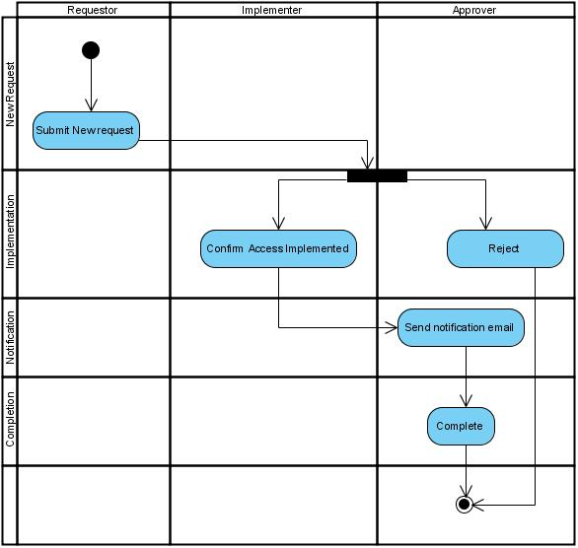

 | Test case Id | Workflow Name | Action | Role | State | Involved TCs | Assign To | Test pass 1 result | Test pass 2 result | Test pass 3 result | Note

Flow1
WORKFLOW

1. Flow 1: Danh mục sản phẩm
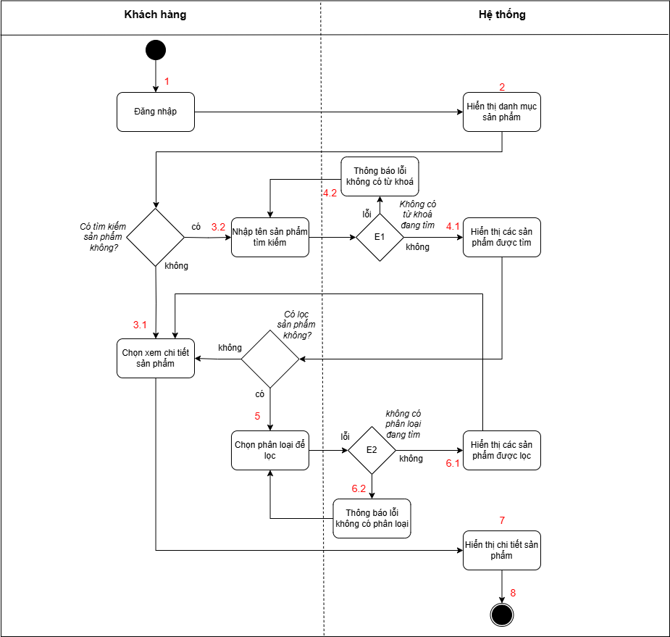

 | Test case Id | Workflow Name | Action | Role | State | Involved TCs | Assign To | Test pass 1 result | Test pass 2 result | Test pass 3 result | Note
 | WF_1 | Xem chi tiết sản phẩm
 |  | 1 | Đăng nhập | Khách hàng | Pending
 |  | 1->2 | Hiển thị danh mục sản phẩm | Hệ thống | Open
 |  | 1->2->3.1 | Chọn xem chi tiết sản phẩm | Khách hàng | Open
 |  | 1->2->3.1->7 | Hiển thị chi tiết sản phẩm | Hệ thống | Open
 |  | 1->2->3.1->7->8 | Kết thúc | Hệ thống | Close
 | WF_2 | Tìm kiếm sản phẩm ở 3.2
 |  | 1 | Đăng nhập | Khách hàng | Pending
 |  | 1->2 | Hiển thị danh mục sản phẩm | Hệ thống | Open
 |  | 1->2->3.2 | Nhập tên sản phẩm để tìm kiếm | Khách hàng | Open
 |  | 1->2->3.2->4.1 | Hiển thị các sản phẩm đươc tìm kiếm | Hệ thống | Open
 |  | 1->2->3.2->4.1->3.1 | Chọn xem chi tiết sản phẩm | Khách hàng | Return
 |  | 1->2->3.2->4.1->3.1->7 | Hiển thị chi tiết sản phẩm | Hệ thống | Open
 |  | 1->2->3.2->4.1->3.1->7->8 | Kết thúc | Hệ thống | Close
 | WF_3 | Không có từ khoá đang tìm ở 4.2
 |  | 1 | Đăng nhập | Khách hàng | Pending
 |  | 1->2 | Hiển thị danh mục sản phẩm | Hệ thống | Open
 |  | 1->2->3.2 | Nhập tên sản phẩm để tìm kiếm | Khách hàng | Open
 |  | 1->2->3.2->4.2 | Thông báo lỗi không có từ khoá | Hệ thống | Open
 |  | 1->2->3.2->4.2->3.2 | Nhập tên sản phẩm để tìm kiếm | Khách hàng | Return
 |  | 1->2->3.2->4.2->3.2->4.1 | Hiển thị các sản phẩm đươc tìm kiếm | Hệ thống | Open
 |  | 1->2->3.2->4.2->3.2->4.1->3.1 | Chọn xem chi tiết sản phẩm | Khách hàng | Return
 |  | 1->2->3.2->4.2->3.2->4.1->3.1->7 | Hiển thị chi tiết sản phẩm | Hệ thống | Open
 |  | 1->2->3.2->4.2->3.2->4.1->3.1->7->8 | Kết thúc | Hệ thống | Close
 | WF_4 | Lọc sản phẩm ở 5
 |  | 1 | Đăng nhập | Khách hàng | Pending
 |  | 1->2 | Hiển thị danh mục sản phẩm | Hệ thống | Open
 |  | 1->2->3.2 | Nhập tên sản phẩm để tìm kiếm | Khách hàng | Open
 |  | 1->2->3.2->4.2 | Thông báo lỗi không có từ khoá | Hệ thống | Open
 |  | 1->2->3.2->4.2->3.2 | Nhập tên sản phẩm để tìm kiếm | Khách hàng | Return
 |  | 1->2->3.2->4.2->3.2->4.1 | Hiển thị các sản phẩm đươc tìm kiếm | Hệ thống | Open
 |  | 1->2->3.1->4.2->3.1->4.1->5 | Chọn phân loại để lọc | Khách hàng | Open
 |  | 1->2->3.1->4.2->3.1->4.1->5->6.1 | Hiển thị các sản phẩm đươc lọc | Hệ thống | Open
 |  | 1->2->3.1->4.2->3.1->4.1->5->6.1->3.1 | Chọn xem chi tiết sản phẩm | Khách hàng | Return
 |  | 1->2->3.1->4.2->3.1->4.1->5->6.1->3.1->7 | Hiển thị chi tiết sản phẩm | Hệ thống | Open
 |  | 1->2->3.1->4.2->3.1->4.1->5->6.1->3.1->7->8 | Kết thúc | Hệ thống | Close
 | WF_5 | Không có phân loại đang lọc ở 6.2
 |  | 1 | Đăng nhập | Khách hàng | Pending
 |  | 1->2 | Hiển thị danh mục sản phẩm | Hệ thống | Open
 |  | 1->2->3.2 | Nhập tên sản phẩm để tìm kiếm | Khách hàng | Open
 |  | 1->2->3.2->4.2 | Thông báo lỗi không có từ khoá | Hệ thống | Open
 |  | 1->2->3.2->4.2->3.2 | Nhập tên sản phẩm để tìm kiếm | Khách hàng | Return
 |  | 1->2->3.2->4.2->3.2->4.1 | Hiển thị các sản phẩm đươc tìm kiếm | Hệ thống | Open
 |  | 1->2->3.1->4.2->3.1->4.1->5 | Chọn phân loại để lọc | Khách hàng | Open
 |  | 1->2->3.1->4.2->3.1->4.1->5->6.2 | Thông báo lỗi không có phân loại | Hệ thống | Open
 |  | 1->2->3.1->4.2->3.1->4.1->5->6.2->5 | Chọn phân loại để lọc | Khách hàng | Return
 |  | 1->2->3.1->4.2->3.1->4.1->5->6.2->5->6.1 | Hiển thị các sản phẩm được lọc | Hệ thống | Open
 |  | 1->2->3.1->4.2->3.1->4.1->5->6.2->5->6.1->3.1 | Chọn xem chi tiết sản phẩm | Khách hàng | Return
 |  | 1->2->3.1->4.2->3.1->4.1->5->6.2->5->6.1->3.1->7 | Hiển thị chi tiết sản phẩm | Hệ thống | Open
 |  | 1->2->3.1->4.2->3.1->4.1->5->6.2->5->6.1->3.1->7->8 | Kết thúc | Hệ thống | Close

Flow2
WORKFLOW

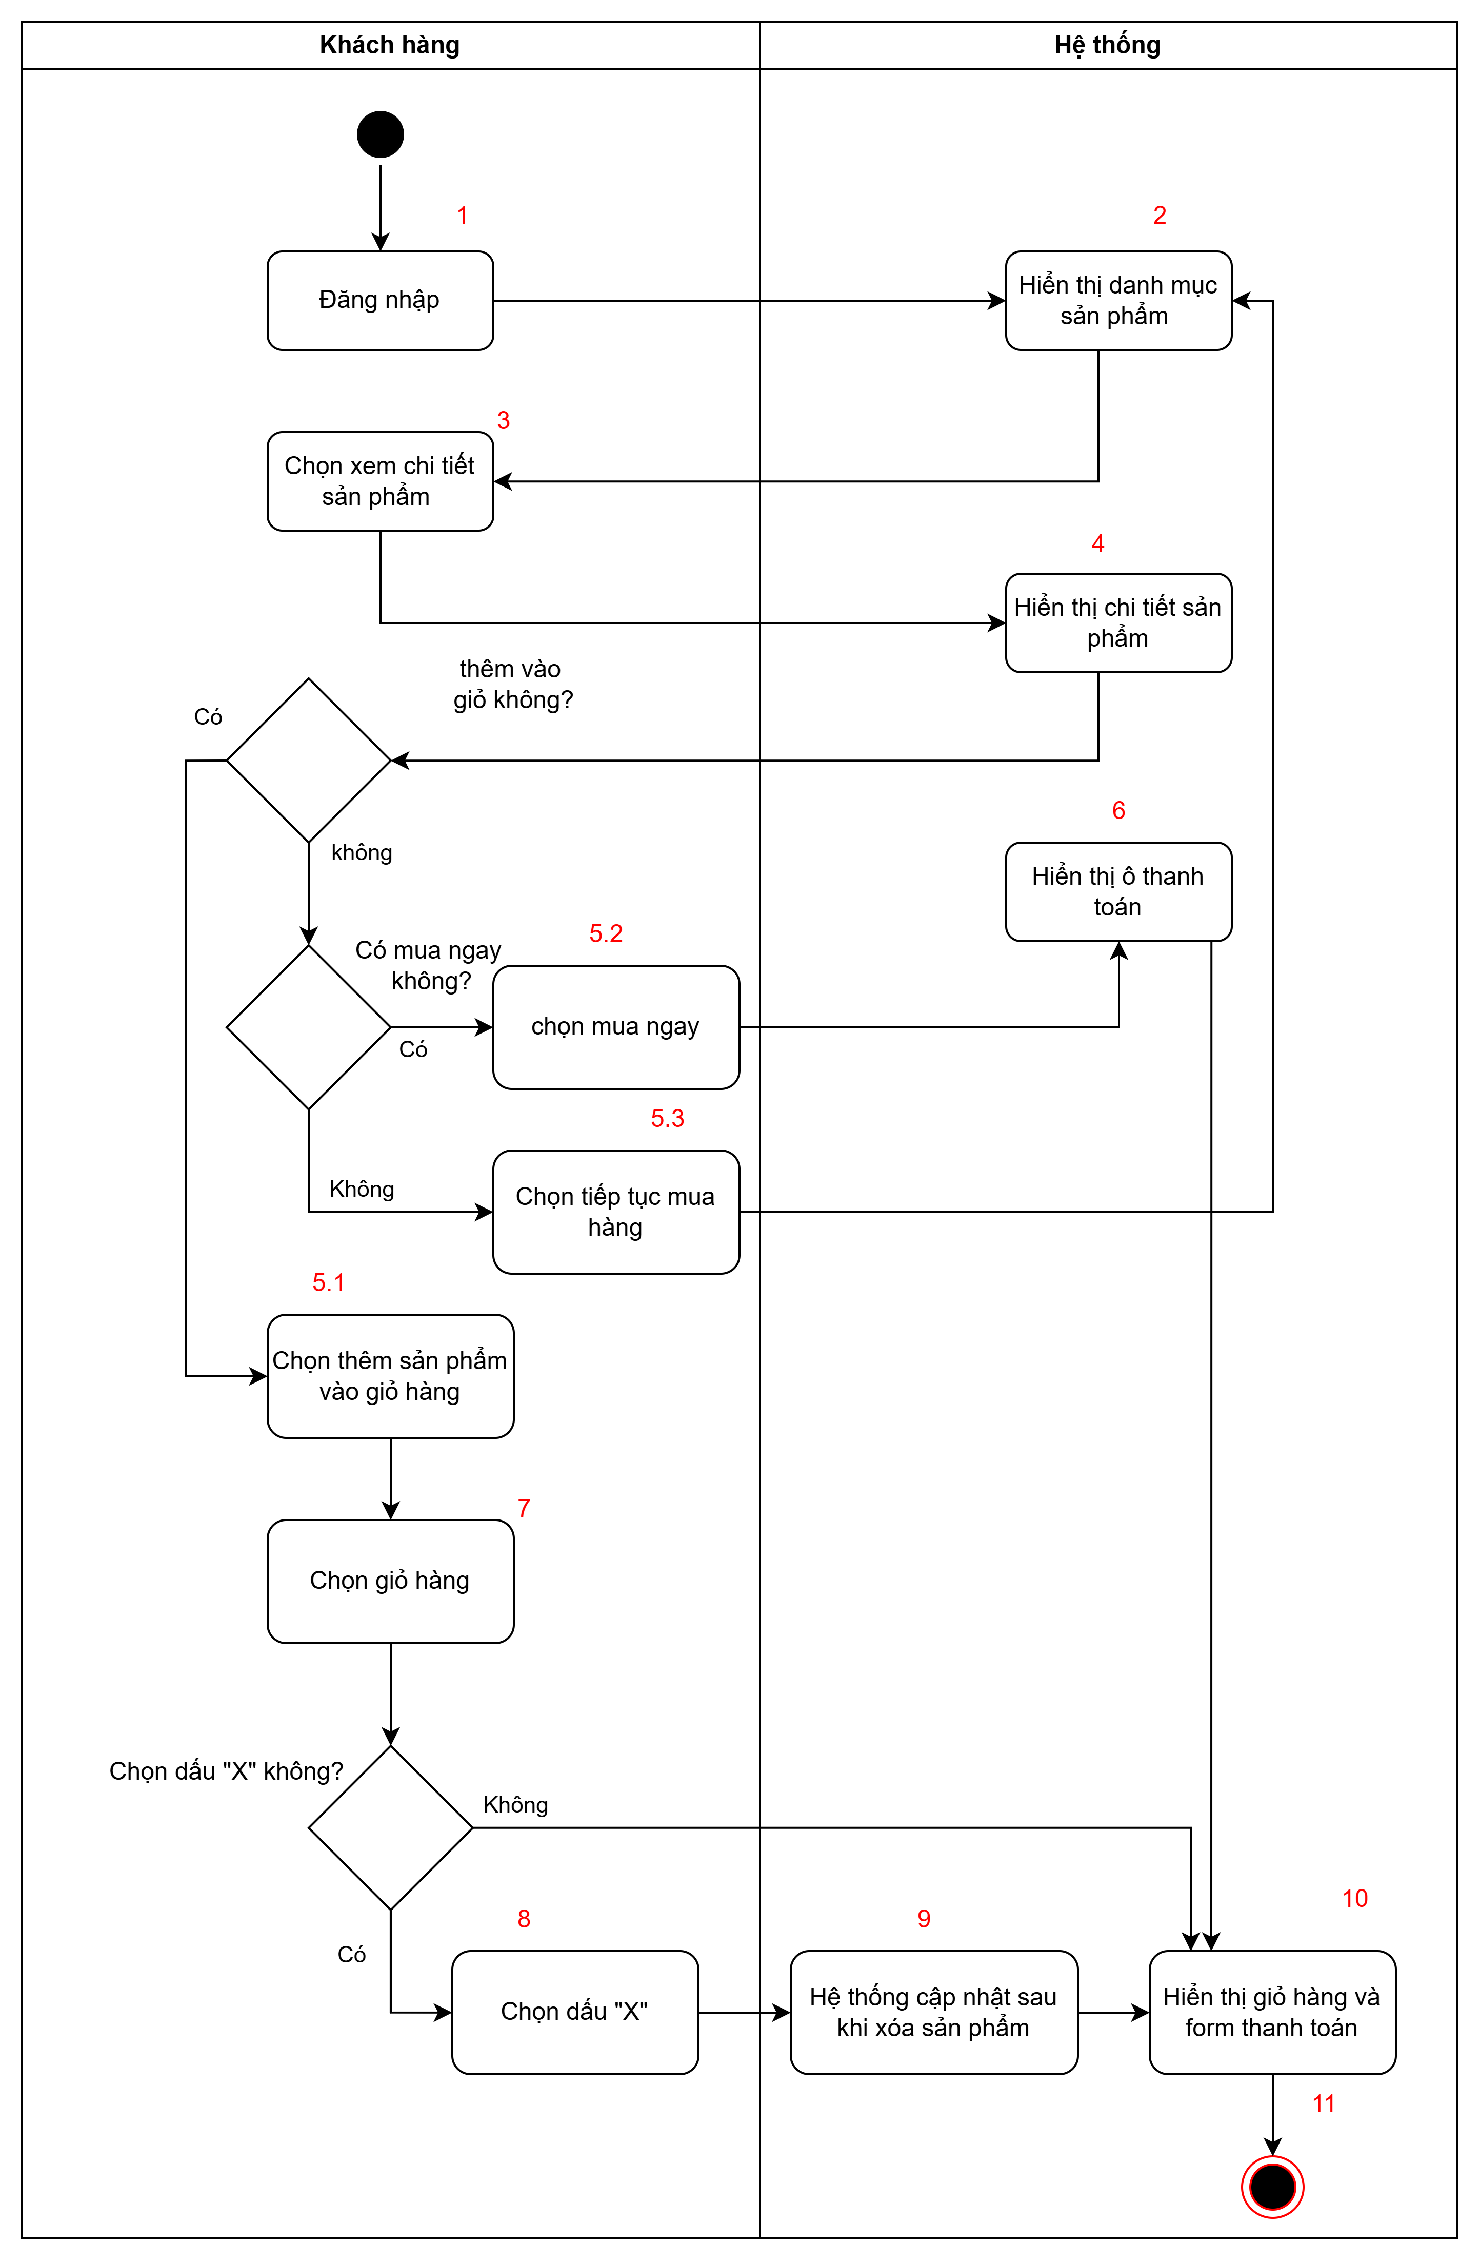
Flow2: Giỏ hàng

 | Test case Id | Workflow Name | Action | Role | State | Involved TCs | Assign To | Test pass 1 result | Test pass 2 result | Test pass 3 result | Note
 | WF_1 | Thêm sản phẩm vào giỏ hàng ở 5.1
 |  | 1 | Đăng nhập | Khách hàng | Pending
 |  | 1->2 | Hiển thị danh mục sản phẩm | Hệ thống | Open
 |  | 1->2->3 | Chọn xem chi tiết sản phẩm | Khách hàng | Open
 |  | 1->2->3->4 | Hiển thị chi tiết sản phẩm | Hệ thống | Open
 |  | 1->2->3->4->5.1 | Chọn thêm sản phẩm vào giỏ hàng | khách hàng | Open
 |  | 1->2->3->4->5.1->7 | Chọn giỏ hàng | Khách hàng | Open
 |  | 1->2->3->4->5.1->7->10 | Hiển thị giỏ hàng và form thanh toán | Hệ thống | Open
 |  | 1->2->3->4->5.1->7->10->11 | Kết thúc | Hệ thống | Close
 | WF_2 | Mua ngay sản phẩm ở 5.2
 |  | 1 | Đăng nhập | Khách hàng | Pending
 |  | 1->2 | Hiển thị danh mục sản phẩm | Hệ thống | Open
 |  | 1->2->3 | Chọn xem chi tiết sản phẩm | Khách hàng | Open
 |  | 1->2->3->4 | Hiển thị chi tiết sản phẩm | Hệ thống | Open
 |  | 1->2->3->4->5.2 | Chọn mua ngay | Khách hàng | Return
 |  | 1->2->3->4->5.2->6 | Hiển thị ô thanh toán | Hệ thống | Open
 |  | 1->2->3->4->5.2->6->10 | Hiển thị giỏ hàng và form thanh toán | Hệ thống | Open
 |  | 1->2->3->4->5.2->6->10->11 | Kết thúc | Hệ thống | Close
 | WF_3 | Tiếp tục mua hàng ở 5.3
 |  | 1 | Đăng nhập | Khách hàng | Pending
 |  | 1->2 | Hiển thị danh mục sản phẩm | Hệ thống | Open
 |  | 1->2->3 | Chọn xem chi tiết sản phẩm | Khách hàng | Open
 |  | 1->2->3->4 | Hiển thị chi tiết sản phẩm | Hệ thống | Open
 |  | 1->2->3.2->4->5.3 | Chọn tiếp tục mua hàng | Khách hàng | Return
 |  | 1->2->3.2->4->5.3->2 | Hiển thị danh mục sản phẩm | Hệ thống | Open
 |  | 1->2->3.2->4->5.3->2->3 | Chọn xem chi tiết sản phẩm | Khách hàng | Open
 |  | 1->2->3.2->4->5.3->2->3->4->7 | Chọn giỏ hàng | Khách hàng | Open
 |  | 1->2->3.2->4->5.3->2->3->4->7->10 | Hiển thị giỏ hàng và form thanh toán | Hệ thống | Open
 |  | 1->2->3.2->4->5.3->2->3->4->7->10->11 | Kết thúc | Hệ thống | Close
 | WF_4 | Xóa sản phẩm ở giỏ hàng ở 8
 |  | 1 | Đăng nhập | Khách hàng | Pending
 |  | 1->2 | Hiển thị danh mục sản phẩm | Hệ thống | Open
 |  | 1->2->3 | Chọn xem chi tiết sản phẩm | Khách hàng | Open
 |  | 1->2->3->4 | Hiển thị chi tiết sản phẩm | Hệ thống | Open
 |  | 1->2->3->4->5.1 | Chọn thêm sản phẩm vào giỏ hàng | khách hàng | Open
 |  | 1->2->3->4->5.1->7 | Chọn giỏ hàng | Khách hàng | Open
 |  | 1->2->3->4->5.1->7->8 | Chọn dấu X để bỏ hàng | Khách hàng | Return
 |  | 1->2->3->4->5.1->7->8->9 | Hệ thống cập nhật sau khi xóa sản phẩm | Hệ thống | Open
 |  | 1->2->3->4->5.1->7->8->9->10 | Hiển thị giỏ hàng và form thanh toán | Hệ thống | Open
 |  | 1->2->3->4->5.1->7->8->9->10->11 | Kết thúc | Hệ thống | Close

Flow3
WORKFLOW

Flow3:

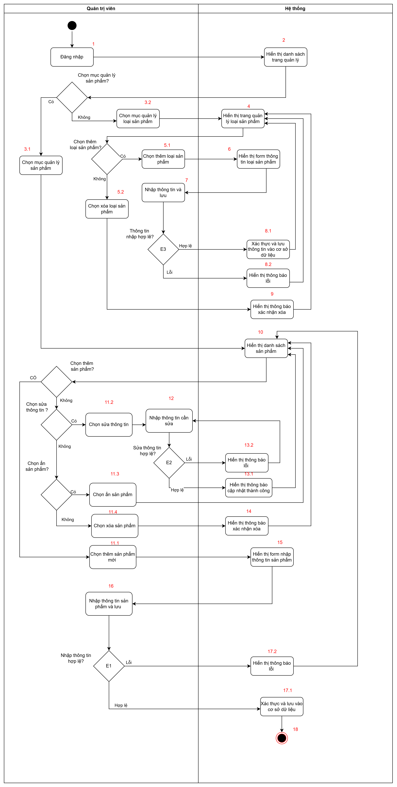

 | Test case Id | Workflow Name | Action | Role | State | Involved TCs | Assign To | Test pass 1 result | Test pass 2 result | Test pass 3 result | Note
 | WF_1 | Thêm loại sản phẩm ở 5.1
 |  | 1 | Đăng nhập | Quản trị viên | Pending
 |  | 1->2 | Hiển thị danh sách trang quản lý | Hệ thống | Open
 |  | 1->2->3.2 | Chọn mục quản lý loại sản phẩm | Quản trị viên | Open
 |  | 1->2->3.2->4 | Hiển thị trang quản lý loại sản phẩm | Hệ thống | Open
 |  | 1->2->3.2->4>5.1 | Chọn thêm loại sản phẩm | Quản trị viên | Open
 |  | 1->2->3.2->4>5.1->6 | Hiển thị form thông tin loại sản phẩm | Hệ thống | Open
 |  | 1->2->3.2->4>5.1->6->7 | Nhập thông tin và lưu | Quản trị viên | Return
 |  | 1->2->3.2->4>5.1->6->7->8.1 | Xác thực và lưu thông tin vào cơ sở dữ liệu | Hệ thống | Open
 |  | 1->2->3.2->4>5.1->6->7->8.1->4 | Hiển thị trang quản lý loại sản phẩm | Hệ thống | Open
 | WF_2 | Xóa loại sản phẩm ở 5.2
 |  | 1 | Đăng nhập | Quản trị viên | Pending
 |  | 1->2 | Hiển thị danh sách trang quản lý | Hệ thống | Open
 |  | 1->2->3.2 | Chọn mục quản lý loại sản phẩm | Quản trị viên | Open
 |  | 1->2->3.2->4 | Hiển thị trang quản lý loại sản phẩm | Hệ thống | Open
 |  | 1->2->3.2->4->5.2 | Chọn xỏa loại sản phẩm | Quản trị viên | Open
 |  | 1->2->3.2->4->5.2->9 | Hiển thị thông báo xác nhận xóa | Hệ thống | Open
 |  | 1->2->3.2->4->5.2->9->4 | Hiển thị trang quản lý loại sản phẩm | Hệ thống | Open
 | WF_3 | Thêm loại sản phẩm bị lỗi ở 5.1
 |  | 1 | Đăng nhập | Quản trị viên | Pending
 |  | 1->2 | Hiển thị danh sách trang quản lý | Hệ thống | Open
 |  | 1->2->3.2 | Chọn mục quản lý loại sản phẩm | Quản trị viên | Open
 |  | 1->2->3.2->4 | Hiển thị trang quản lý loại sản phẩm | Hệ thống | Open
 |  | 1->2->3.2->4>5.1 | Chọn thêm loại sản phẩm | Quản trị viên | Open
 |  | 1->2->3.2->4>5.1->6 | Hiển thị form thông tin loại sản phẩm | Hệ thống | Open
 |  | 1->2->3.2->4>5.1->6->7 | Nhập thông tin và lưu | Quản trị viên | Return
 |  | 1->2->3.2->4>5.1->6->7->8.2 | Hiển thị thông báo lỗi | Hệ thống | Open
 |  | 1->2->3.2->4>5.1->6->7->8.1->4 | Hiển thị trang quản lý loại sản phẩm | Hệ thống | Open
 | WF_4 | Thêm sản phẩm ở 11.1
 |  | 1 | Đăng nhập | Quản trị viên | Pending
 |  | 1->2 | Hiển thị danh sách trang quản lý | Hệ thống | Open
 |  | 1->2->3.1 | Chọn mục quản lý sản phẩm | Quản trị viên | Open
 |  | 1->2->3.1->10 | Hiển thị danh sách sản phẩm | Hệ thống | Open
 |  | 1->2->3.1->10->11.1 | Chọn thêm sản phẩm mới | Quản trị viên | Open
 |  | 1->2->3.1->10->11.1->15 | Hiển thị form nhập thông tin sản phẩm | Hệ thống | Open
 |  | 1->2->3.1->10->11.1->15->16 | Nhập thông tin sản phẩm và lưu | Quản trị viên | Return
 |  | 1->2->3.1->10->11.1->15->16->17.1 | Xác thực và lưu vào cơ sở dữ liệu | Hệ thống | Open
 |  | 1->2->3.1->10->11.1->15->16->17.1->18 | Kết thúc | Hệ thống | Close
 | WF_5 | Thêm sản phẩm bị lỗi ở 11.1
 |  | 1 | Đăng nhập | Quản trị viên | Pending
 |  | 1->2 | Hiển thị danh sách trang quản lý | Hệ thống | Open
 |  | 1->2->3.1 | Chọn mục quản lý sản phẩm | Quản trị viên | Open
 |  | 1->2->3.1->10 | Hiển thị danh sách sản phẩm | Hệ thống | Open
 |  | 1->2->3.1->10->11.1 | Chọn thêm sản phẩm mới | Quản trị viên | Open
 |  | 1->2->3.1->10->11.1->15 | Hiển thị form nhập thông tin sản phẩm | Hệ thống | Open
 |  | 1->2->3.1->10->11.1->15->16 | Nhập thông tin sản phẩm và lưu | Quản trị viên | Return
 |  | 1->2->3.1->10->11.1->15->16->17.2 | Hiển thị thông báo lỗi | Hệ thống | Open
 |  | 1->2->3.1->10->11.1->15->16->17.1->10 | Hiển thị danh sách sản phẩm | Hệ thống | Open
 | WF_6 | Sửa thông tin sản phẩm ở 11.2
 |  | 1 | Đăng nhập | Quản trị viên | Pending
 |  | 1->2 | Hiển thị danh sách trang quản lý | Hệ thống | Open
 |  | 1->2->3.1 | Chọn mục quản lý sản phẩm | Quản trị viên | Open
 |  | 1->2->3.1->10 | Hiển thị danh sách sản phẩm | Hệ thống | Open
 |  | 1->2->3.1->10->11.2 | Chọn sửa thông tin | Quản trị viên | Open
 |  | 1->2->3.1->10->11.2->12 | Nhập thông tin cần sửa | Quản trị viên | Return
 |  | 1->2->3.1->10->11.2->12->13.1 | Hiển thị thông báo cập nhật thành công | Hệ thống | Open
 |  | 1->2->3.1->10->11.2->12->13.1->10 | Hiển thị danh sách sản phẩm | Hệ thống | Open
 | WF_7 | Sửa thông tin sản phẩm bị lỗi ở 11.2
 |  | 1 | Đăng nhập | Quản trị viên | Pending
 |  | 1->2 | Hiển thị danh sách trang quản lý | Hệ thống | Open
 |  | 1->2->3.1 | Chọn mục quản lý sản phẩm | Quản trị viên | Open
 |  | 1->2->3.1->10 | Hiển thị danh sách sản phẩm | Hệ thống | Open
 |  | 1->2->3.1->10->11.2 | Chọn sửa thông tin | Quản trị viên | Open
 |  | 1->2->3.1->10->11.2->12 | Nhập thông tin cần sửa | Quản trị viên | Return
 |  | 1->2->3.1->10->11.2->12->13.2 | Hiển thị thông báo lỗi | Hệ thống | Open
 |  | 1->2->3.1->10->11.2->12->13.2->10 | Hiển thị danh sách sản phẩm | Hệ thống | Open
 | WF_8 | Ẩn sản phẩm ở 11.3
 |  | 1 | Đăng nhập | Quản trị viên | Pending
 |  | 1->2 | Hiển thị danh sách trang quản lý | Hệ thống | Open
 |  | 1->2->3.1 | Chọn mục quản lý sản phẩm | Quản trị viên | Open
 |  | 1->2->3.1->10 | Hiển thị danh sách sản phẩm | Hệ thống | Open
 |  | 1->2->3.1->10->11.3 | Chọn ẩn sản phẩm | Quản trị viên | Open
 |  | 1->2->3.1->10->11.3->10 | Hiển thị danh sách sản phẩm | Hệ thống | Open
 | WF_9 | Xóa sản phẩm ở 11.4
 |  | 1 | Đăng nhập | Quản trị viên | Pending
 |  | 1->2 | Hiển thị danh sách trang quản lý | Hệ thống | Open
 |  | 1->2->3.1 | Chọn mục quản lý sản phẩm | Quản trị viên | Open
 |  | 1->2->3.1->10 | Hiển thị danh sách sản phẩm | Hệ thống | Open
 |  | 1->2->3.1->10->11.4 | Chọn xóa sản phẩm | Quản trị viên | Open
 |  | 1->2->3.1->10->11.4->14 | Hiển thị thông báo xác nhận xóa | Hệ thống | Open
 |  | 1->2->3.1->10->11.4->14->10 | Hiển thị danh sách sản phẩm | Hệ thống | Open

Flow4
WORKFLOW

Flow:4
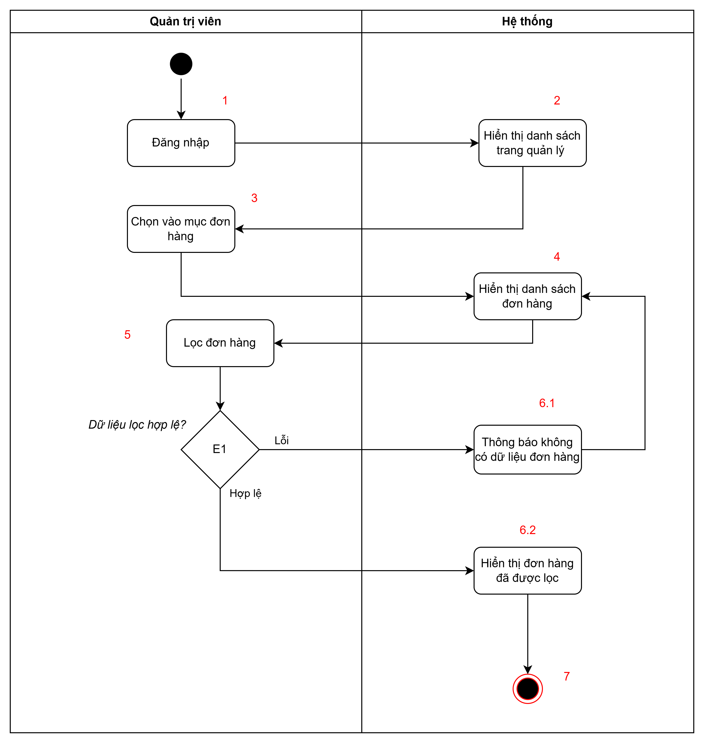

 | Test case Id | Workflow Name | Action | Role | State | Involved TCs | Assign To | Test pass 1 result | Test pass 2 result | Test pass 3 result | Note
 | WF_1 | Lọc đơn hàng thành công
 |  | 1 | Đăng nhập | Khách hàng | Pending
 |  | 1->2 | Hiển thị danh sách trang quản lý | Hệ thống | Open
 |  | 1->2->3 | Chọn vào mục đơn hàng | Khách hàng | Open
 |  | 1->2->3->4 | Hiển thị danh sách đơn hàng | Hệ thống | Open
 |  | 1->2->3->4->5 | Chọn lọc đơn hàng | Khách hàng | Return
 |  | 1->2->3->4->5>6.2 | Hiển thị đơn hàng đã được lọc | Hệ thống | Open
 |  | 1->2->3->4->5->6.2->7 | Kết thúc | Hệ thống | Close
 | WF_2 | Lọc đơn hàng bị lỗi ở 6.1
 |  | 1 | Đăng nhập | Khách hàng | Pending
 |  | 1->2 | Hiển thị danh sách trang quản lý | Hệ thống | Open
 |  | 1->2->3 | Chọn vào mục đơn hàng | Khách hàng | Open
 |  | 1->2->3->4 | Hiển thị danh sách đơn hàng | Hệ thống | Open
 |  | 1->2->3->4->5 | Chọn lọc đơn hàng | Khách hàng | Return
 |  | 1->2->3->4->5->6.1 | Thông báo không có dữ liệu đơn hàng | Hệ thống | Open
 |  | 1->2->3->4->5->6.1->4 | Hiển thị danh sách đơn hàng | Hệ thống | Open
 |  | 1->2->3->4->5->6.1->4->5 | Chọn lọc đơn hàng | Khách hàng | Return
 |  | 1->2->3->4->5->6.1->4->5->6.2 | Hiển thị đơn hàng đã được lọc | Hệ thống | Open
 |  | 1->2->3->4->5->6.1->4->5->6.2->7 | Kết thúc | Hệ thống | Close

Flow5
WORKFLOW

5. Flow 5: Quản lý tài khoản
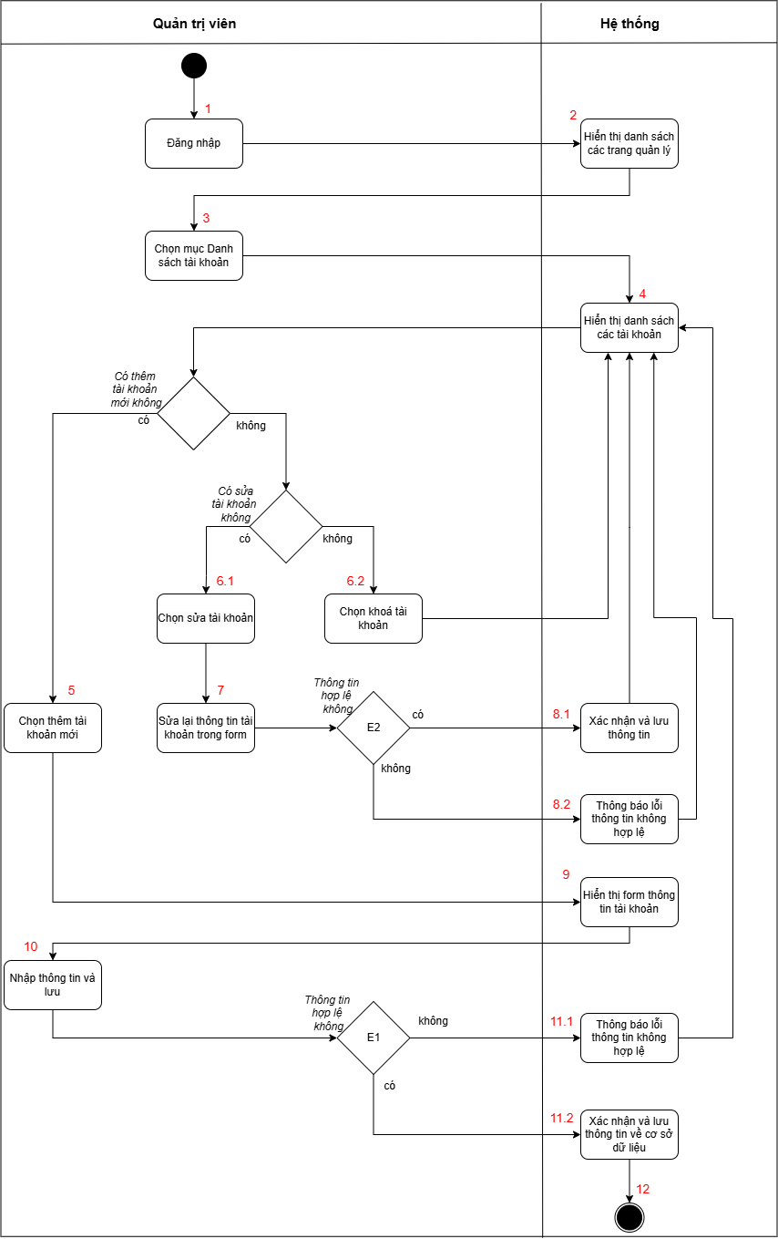

 | Test case Id | Workflow Name | Action | Role | State | Involved TCs | Assign To | Test pass 1 result | Test pass 2 result | Test pass 3 result | Note
 | WF_1 | Thêm tài khoản ở 5
 |  | 1 | Đăng nhập | Quản trị viên | Pending
 |  | 1->2 | Hiển thị danh sách các trang quản lý | Hệ thống | Open
 |  | 1->2->3 | Chọn mục Danh sách tài khoản | Khách hàng | Open
 |  | 1->2->3->4 | Hiển thị danh sách các tài khoản | Hệ thống | Open
 |  | 1->2->3->4>5 | Chọn thêm tài khoản mới | Khách hàng | Open
 |  | 1->2->3->4>5->9 | Hiển thị form thông tin tài khoản | Hệ thống | Open
 |  | 1->2->3->4>5->9->10 | Nhập thông tin và lưu | Khách hàng | Open
 |  | 1->2->3->4>5->9->10->11.2 | Xác nhận và lưu thông tin về cơ sở dữ liệu | Hệ thống | Open
 |  | 1->2->3->4>5->9->10->11.2->12 | Kết thúc | Hệ thống | Close
 | WF_2 | Sửa tài khoản ở 6.1
 |  | 1 | Đăng nhập | Quản trị viên | Pending
 |  | 1->2 | Hiển thị danh sách các trang quản lý | Hệ thống | Open
 |  | 1->2->3 | Chọn mục Danh sách tài khoản | Khách hàng | Open
 |  | 1->2->3->4 | Hiển thị danh sách các tài khoản | Hệ thống | Open
 |  | 1->2->3->4->6.1 | Chọn sửa tài khoản | Khách hàng | Open
 |  | 1->2->3->4->6.1->7 | Sửa lại thông tin tài khoản trong form | Khách hàng | Open
 |  | 1->2->3->4->6.1->7->8.1 | Xác nhận và lưu thông tin | Hệ thống | Open
 |  | 1->2->3->4->6.1->7->8.1->4 | Hiển thị danh sách các tài khoản | Hệ thống | Return
 |  | 1->2->3->4->6.1->7->8.1->4->5 | Chọn thêm tài khoản mới | Khách hàng | Open
 |  | 1->2->3->4->6.1->7->8.1->4->5->9 | Hiển thị form thông tin tài khoản | Hệ thống | Open
 |  | 1->2->3->4->6.1->7->8.1->4->5->9->10 | Nhập thông tin và lưu | Khách hàng | Open
 |  | 1->2->3->4->6.1->7->8.1->4->5->9->10->11.2 | Xác nhận và lưu thông tin về cơ sở dữ liệu | Hệ thống | Open
 |  | 1->2->3->4->6.1->7->8.1->4->5->9->10->11.2->12 | Kết thúc | Hệ thống | Close
 | WF_3 | Khoá tài khoản ở 6.2
 |  | 1 | Đăng nhập | Quản trị viên | Pending
 |  | 1->2 | Hiển thị danh sách các trang quản lý | Hệ thống | Open
 |  | 1->2->3 | Chọn mục Danh sách tài khoản | Khách hàng | Open
 |  | 1->2->3->4 | Hiển thị danh sách các tài khoản | Hệ thống | Open
 |  | 1->2->3->4->6.2 | Chọn khoá tài khoản | Khách hàng | Open
 |  | 1->2->3->4->6.2->4 | Hiển thị danh sách các tài khoản | Hệ thống | Return
 |  | 1->2->3->4->6.2->4->5 | Chọn thêm tài khoản mới | Khách hàng | Open
 |  | 1->2->3->4->6.2->4->5->9 | Hiển thị form thông tin tài khoản | Hệ thống | Open
 |  | 1->2->3->4->6.2->4->5->9->10 | Nhập thông tin và lưu | Khách hàng | Open
 |  | 1->2->3->4->6.2->4->5->9->10->11.2 | Xác nhận và lưu thông tin về cơ sở dữ liệu | Hệ thống | Open
 |  | 1->2->3->4->6.2->4->5->9->10->11.2->12 | Kết thúc | Hệ thống | Close
 | WF_4 | Thông tin không hợp lệ ở 8.2
 |  | 1 | Đăng nhập | Quản trị viên | Pending
 |  | 1->2 | Hiển thị danh sách các trang quản lý | Hệ thống | Open
 |  | 1->2->3 | Chọn mục Danh sách tài khoản | Khách hàng | Open
 |  | 1->2->3->4 | Hiển thị danh sách các tài khoản | Hệ thống | Open
 |  | 1->2->3->4->6.1 | Chọn sửa tài khoản | Khách hàng | Open
 |  | 1->2->3->4->6.1->7 | Sửa lại thông tin tài khoản trong form | Khách hàng | Open
 |  | 1->2->3->4->6.1->7->8.2 | Thông báo lỗi thông tin không hợp lệ | Hệ thống | Open
 |  | 1->2->3->4->6.1->7->8.2->4 | Hiển thị danh sách các tài khoản | Hệ thống | Return
 |  | 1->2->3->4->6.1->7->8.2->4->5 | Chọn thêm tài khoản mới | Khách hàng | Open
 |  | 1->2->3->4->6.1->7->8.2->4->5->9 | Hiển thị form thông tin tài khoản | Hệ thống | Open
 |  | 1->2->3->4->6.1->7->8.2->4->5->9->10 | Nhập thông tin và lưu | Khách hàng | Open
 |  | 1->2->3->4->6.1->7->8.2->4->5->9->10->11.2 | Xác nhận và lưu thông tin về cơ sở dữ liệu | Hệ thống | Open
 |  | 1->2->3->4->6.1->7->8.2->4->5->9->10->11.2->12 | Kết thúc | Hệ thống | Close
 | WF_5 | Thông tin không hợp lệ ở 11.1 khi chỉ thêm tài khoản
 |  | 1 | Đăng nhập | Quản trị viên | Pending
 |  | 1->2 | Hiển thị danh sách các trang quản lý | Hệ thống | Open
 |  | 1->2->3 | Chọn mục Danh sách tài khoản | Khách hàng | Open
 |  | 1->2->3->4 | Hiển thị danh sách các tài khoản | Hệ thống | Open
 |  | 1->2->3->4>5 | Chọn thêm tài khoản mới | Khách hàng | Open
 |  | 1->2->3->4>5->9 | Hiển thị form thông tin tài khoản | Hệ thống | Open
 |  | 1->2->3->4>5->9->10 | Nhập thông tin và lưu | Khách hàng | Open
 |  | 1->2->3->4>5->9->10->11.1 | Thông báo lỗi thông tin không hợp lệ | Hệ thống | Open
 |  | 1->2->3->4>5->9->10->11.1->4 | Hiển thị danh sách các tài khoản | Hệ thống | Return
 |  | 1->2->3->4>5->9->10->11.1->4->5 | Chọn thêm tài khoản mới | Khách hàng | Open
 |  | 1->2->3->4>5->9->10->11.1->4->5->9 | Hiển thị form thông tin tài khoản | Hệ thống | Open
 |  | 1->2->3->4>5->9->10->11.1->4->5->9->10 | Nhập thông tin và lưu | Khách hàng | Open
 |  | 1->2->3->4>5->9->10->11.1->4->5->9->10->11.2 | Xác nhận và lưu thông tin về cơ sở dữ liệu | Hệ thống | Open
 |  | 1->2->3->4>5->9->10->11.1->4->5->9->10->11.2->12 | Kết thúc | Hệ thống | Close
 | WF_6 | Thông tin không hợp lệ ở 11.1 khi có sửa tài khoản
 |  | 1 | Đăng nhập | Quản trị viên | Pending
 |  | 1->2 | Hiển thị danh sách các trang quản lý | Hệ thống | Open
 |  | 1->2->3 | Chọn mục Danh sách tài khoản | Khách hàng | Open
 |  | 1->2->3->4 | Hiển thị danh sách các tài khoản | Hệ thống | Open
 |  | 1->2->3->4->6.1 | Chọn sửa tài khoản | Khách hàng | Open
 |  | 1->2->3->4->6.1->7 | Sửa lại thông tin tài khoản trong form | Khách hàng | Open
 |  | 1->2->3->4->6.1->7->8.1 | Xác nhận và lưu thông tin | Hệ thống | Open
 |  | 1->2->3->4->6.1->7->8.1->4 | Hiển thị danh sách các tài khoản | Hệ thống | Return
 |  | 1->2->3->4->6.1->7->8.1->4->5 | Chọn thêm tài khoản mới | Khách hàng | Open
 |  | 1->2->3->4->6.1->7->8.1->4->5->9 | Hiển thị form thông tin tài khoản | Hệ thống | Open
 |  | 1->2->3->4->6.1->7->8.1->4->5->9->10 | Nhập thông tin và lưu | Khách hàng | Open
 |  | 1->2->3->4->6.1->7->8.1->4->5->9->10->11.1 | Thông báo lỗi thông tin không hợp lệ | Hệ thống | Open
 |  | 1->2->3->4->6.1->7->8.1->4->5->9->10->11.1->4 | Hiển thị danh sách các tài khoản | Hệ thống | Return
 |  | 1->2->3->4->6.1->7->8.1->4->5->9->10->11.1->4->5 | Chọn thêm tài khoản mới | Khách hàng | Open
 |  | 1->2->3->4->6.1->7->8.1->4->5->9->10->11.1->4->5->9 | Hiển thị form thông tin tài khoản | Hệ thống | Open
 |  | 1->2->3->4->6.1->7->8.1->4->5->9->10->11.1->4->5->9->10 | Nhập thông tin và lưu | Khách hàng | Open
 |  | 1->2->3->4->6.1->7->8.1->4->5->9->10->11.1->4->5->9->10->11.2 | Xác nhận và lưu thông tin về cơ sở dữ liệu | Hệ thống | Open
 |  | 1->2->3->4->6.1->7->8.1->4->5->9->10->11.1->4->5->9->10->11.2->12 | Kết thúc | Hệ thống | Close
 | WF_7 | Thông tin không hợp lệ ở 11.1 khi có sửa tài khoản có thông tin không hợp lệ
 |  | 1 | Đăng nhập | Quản trị viên | Pending
 |  | 1->2 | Hiển thị danh sách các trang quản lý | Hệ thống | Open
 |  | 1->2->3 | Chọn mục Danh sách tài khoản | Khách hàng | Open
 |  | 1->2->3->4 | Hiển thị danh sách các tài khoản | Hệ thống | Open
 |  | 1->2->3->4->6.1 | Chọn sửa tài khoản | Khách hàng | Open
 |  | 1->2->3->4->6.1->7 | Sửa lại thông tin tài khoản trong form | Khách hàng | Open
 |  | 1->2->3->4->6.1->7->8.2 | Thông báo lỗi thông tin không hợp lệ | Hệ thống | Open
 |  | 1->2->3->4->6.1->7->8.2->4 | Hiển thị danh sách các tài khoản | Hệ thống | Return
 |  | 1->2->3->4->6.1->7->8.2->4->5 | Chọn thêm tài khoản mới | Khách hàng | Open
 |  | 1->2->3->4->6.1->7->8.2->4->5->9 | Hiển thị form thông tin tài khoản | Hệ thống | Open
 |  | 1->2->3->4->6.1->7->8.2->4->5->9->10 | Nhập thông tin và lưu | Khách hàng | Open
 |  | 1->2->3->4->6.1->7->8.1->4->5->9->10->11.1 | Thông báo lỗi thông tin không hợp lệ | Hệ thống | Open
 |  | 1->2->3->4->6.1->7->8.1->4->5->9->10->11.1->4 | Hiển thị danh sách các tài khoản | Hệ thống | Return
 |  | 1->2->3->4->6.1->7->8.1->4->5->9->10->11.1->4->5 | Chọn thêm tài khoản mới | Khách hàng | Open
 |  | 1->2->3->4->6.1->7->8.1->4->5->9->10->11.1->4->5->9 | Hiển thị form thông tin tài khoản | Hệ thống | Open
 |  | 1->2->3->4->6.1->7->8.1->4->5->9->10->11.1->4->5->9->10 | Nhập thông tin và lưu | Khách hàng | Open
 |  | 1->2->3->4->6.1->7->8.1->4->5->9->10->11.1->4->5->9->10->11.2 | Xác nhận và lưu thông tin về cơ sở dữ liệu | Hệ thống | Open
 |  | 1->2->3->4->6.1->7->8.1->4->5->9->10->11.1->4->5->9->10->11.2->12 | Kết thúc | Hệ thống | Close
 | WF_8 | Thông tin không hợp lệ ở 11.1 khi có khoá tài khoản
 |  | 1 | Đăng nhập | Quản trị viên | Pending
 |  | 1->2 | Hiển thị danh sách các trang quản lý | Hệ thống | Open
 |  | 1->2->3 | Chọn mục Danh sách tài khoản | Khách hàng | Open
 |  | 1->2->3->4 | Hiển thị danh sách các tài khoản | Hệ thống | Open
 |  | 1->2->3->4->6.2 | Chọn khoá tài khoản | Khách hàng | Open
 |  | 1->2->3->4->6.2->4 | Hiển thị danh sách các tài khoản | Hệ thống | Return
 |  | 1->2->3->4->6.2->4->5 | Chọn thêm tài khoản mới | Khách hàng | Open
 |  | 1->2->3->4->6.2->4->5->9 | Hiển thị form thông tin tài khoản | Hệ thống | Open
 |  | 1->2->3->4->6.2->4->5->9->10 | Nhập thông tin và lưu | Khách hàng | Open
 |  | 1->2->3->4->6.1->7->8.1->4->5->9->10->11.1 | Thông báo lỗi thông tin không hợp lệ | Hệ thống | Open
 |  | 1->2->3->4->6.1->7->8.1->4->5->9->10->11.1->4 | Hiển thị danh sách các tài khoản | Hệ thống | Return
 |  | 1->2->3->4->6.1->7->8.1->4->5->9->10->11.1->4->5 | Chọn thêm tài khoản mới | Khách hàng | Open
 |  | 1->2->3->4->6.1->7->8.1->4->5->9->10->11.1->4->5->9 | Hiển thị form thông tin tài khoản | Hệ thống | Open
 |  | 1->2->3->4->6.1->7->8.1->4->5->9->10->11.1->4->5->9->10 | Nhập thông tin và lưu | Khách hàng | Open
 |  | 1->2->3->4->6.1->7->8.1->4->5->9->10->11.1->4->5->9->10->11.2 | Xác nhận và lưu thông tin về cơ sở dữ liệu | Hệ thống | Open
 |  | 1->2->3->4->6.1->7->8.1->4->5->9->10->11.1->4->5->9->10->11.2->12 | Kết thúc | Hệ thống | Close

Flow6
WORKFLOW

1. Flow 6: Xử lý thanh toán

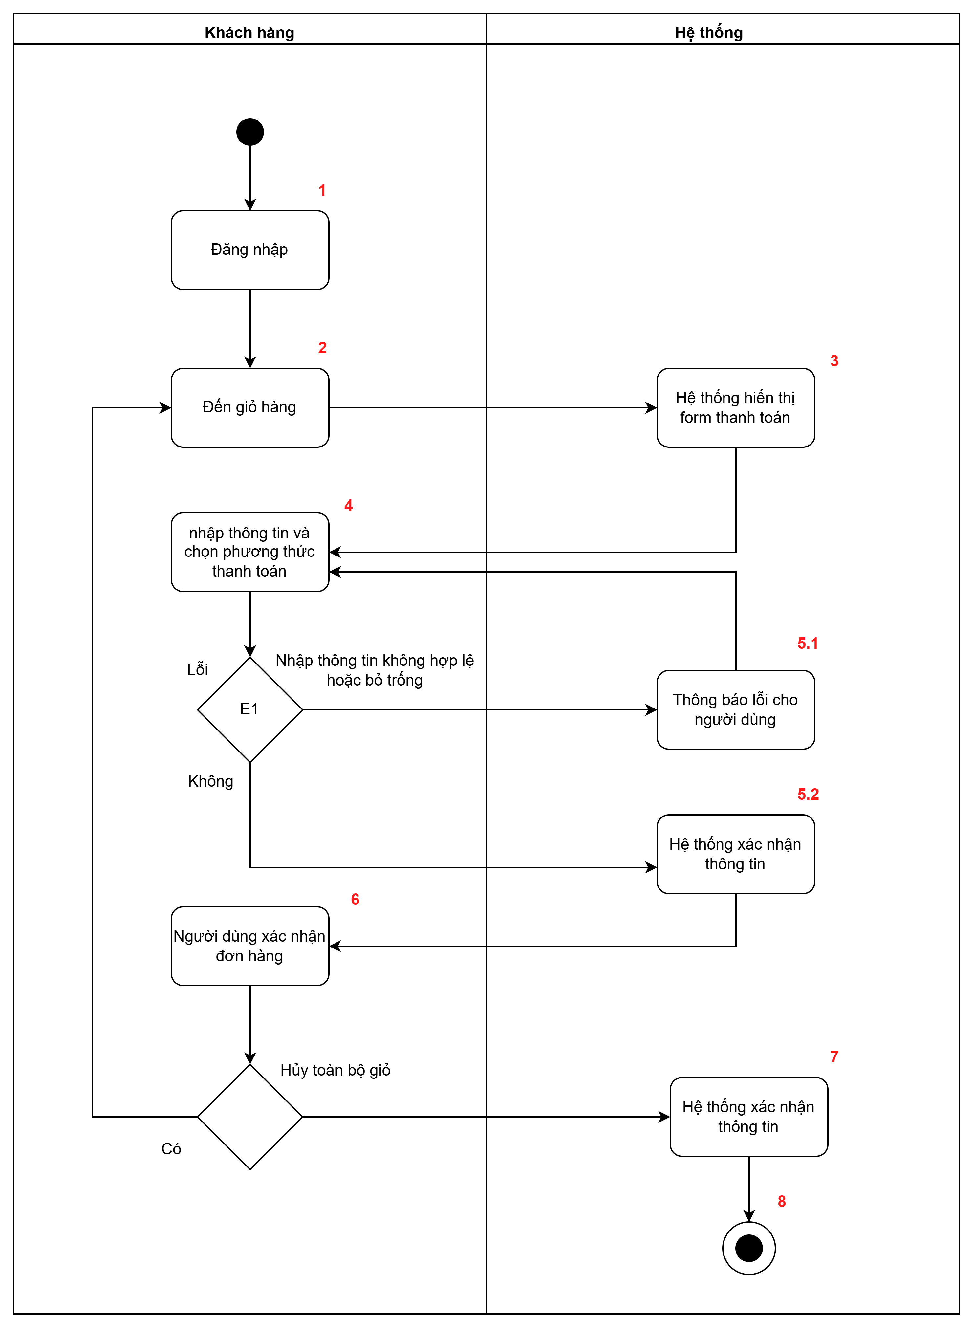

 | Test case Id | Workflow Name | Action | Role | State | Involved TCs | Assign To | Test pass 1 result | Test pass 2 result | Test pass 3 result | Note
 | WF_1 | Nhập thông tin hợp lệ
 |  | 1 | Đăng nhập | Khách hàng | Pending
 |  | 1->2 | Đến giỏ hàng | Hệ thống | Open
 |  | 1->2->3 | Hệ thống hiển thị form thanh toán | Hệ thống | Open
 |  | 1->2->3->4 | Nhập thông tin và chọn phương thức thanh toán | Khách hàng | Open
 |  | 1->2->3->4->5.2 | Hệ thống xác nhận thông tin | Hệ thống | Open
 |  | 1->2->3->4->5.2->6 | Người dùng xác nhận đơn hàng | Khách hàng | Open
 |  | 1->2->3->4->5.2->6->7 | Hệ thống xác nhận thông tin | Hệ thống | Open
 |  | 1->2->3->4->5.2->6->7->8 | Kết thúc | Hệ thống | Close
 | WF_2 | Nhập thông tin hợp lệ và hủy giỏ hàng
 |  | 1 | Đăng nhập | Hệ thống | Pending
 |  | 1->2 | Đến giỏ hàng | Khách hàng | Open
 |  | 1->2->3 | Hệ thống hiển thị form thanh toán | Hệ thống | Open
 |  | 1->2->3->4 | Nhập thông tin và chọn phương thức thanh toán | Khách hàng | Return
 |  | 1->2->3->4->5.2 | Hệ thống xác nhận thông tin | Hệ thống | Open
 |  | 1->2->3->4->5.2->6 | Người dùng xác nhận đơn hàng | Khách hàng | Return
 |  | 1->2->3->4->5.2->6->2 | Đến giỏ hàng | Khách hàng | Close
 |  | 1->2->3->4->5.2->6->2->3 | Hệ thống hiển thị form thanh toán | Hệ thống | Open
 |  | 1->2->3->4->5.2->6->2->3->4 | Nhập thông tin và chọn phương thức thanh toán | Khách hàng | Return
 |  | 1->2->3->4->5.2->6->2->3->4->5.2 | Hệ thống xác nhận thông tin | Hệ thống | Open
 |  | 1->2->3->4->5.2->6->2->3->4->5.2->6 | Người dùng xác nhận đơn hàng | Khách hàng | Return
 |  | 1->2->3->4->5.2->6->2->3->4->5.2->6->7 | Hệ thống xác nhận thông tin | Hệ thống | Open
 |  | 1->2->3->4->5.2->6->2->3->4->5.2->6->7->8 | Kết thúc | Hệ thống | Close
 | WF_3 | Nhập thông tin không hợp lệ và hủy giỏ hàng
 |  | 1 | Đăng nhập | Khách hàng | Pending
 |  | 1->2 | Đến giỏ hàng | Hệ thống | Open
 |  | 1->2->3 | Hệ thống hiển thị form thanh toán | Hệ thống | Open
 |  | 1->2->3->4 | Nhập thông tin và chọn phương thức thanh toán | Hệ thống | Return
 |  | 1->2->3->4->5.1 | Thông báo lỗi cho người dùng | Khách hàng | Open
 |  | 1->2->3->4->5.1->4 | Nhập thông tin và chọn phương thức thanh toán | Hệ thống | Open
 |  | 1->2->3->4->5.1->4->5.2 | Hệ thống xác nhận thông tin | Hệ thống | Return
 |  | 1->2->3->4->5.1->4->5.2->6 | Người dùng xác nhận đơn hàng | Khách hàng | Open
 |  | 1->2->3->4->5.1->4->5.2->6->2 | Đến giỏ hàng | Khách hàng | Open
 |  | 1->2->3->4->5.1->4->5.2->6->2->3 | Hệ thống hiển thị form thanh toán | Hệ thống | Open
 |  | 1->2->3->4->5.1->4->5.2->6->2->3->4 | Nhập thông tin và chọn phương thức thanh toán | Khách hàng | Return
 |  | 1->2->3->4->5.1->4->5.2->6->2->3->4->5.2 | Hệ thống xác nhận thông tin | Hệ thống | Open
 |  | 1->2->3->4->5.1->4->5.2->6->2->3->4->5.2->6 | Người dùng xác nhận đơn hàng | Khách hàng | Return
 |  | 1->2->3->4->5.1->4->5.2->6->2->3->4->5.2->6->7 | Hệ thống xác nhận thông tin | Hệ thống | Open
 |  | 1->2->3->4->5.1->4->5.2->6->2->3->4->5.2->6->7->8 | Kết thúc | Hệ thống | Close
 | WF_4 | Nhập thông tin không hợp lệ và không huỷ giỏ hàng
 |  | 1 | Đăng nhập | Khách hàng | Pending
 |  | 1->2 | Đến giỏ hàng | Khách hàng | Open
 |  | 1->2->3 | Hệ thống hiển thị form thanh toán | Hệ thống | Open
 |  | 1->2->3->4 | Nhập thông tin và chọn phương thức thanh toán | Hệ thống | Return
 |  | 1->2->3->4->5.1 | Thông báo lỗi cho người dùng | Khách hàng | Open
 |  | 1->2->3->4->5.1->4 | Nhập thông tin và chọn phương thức thanh toán | Hệ thống | Return
 |  | 1->2->3->4->5.1->4->5.2 | Hệ thống xác nhận thông tin | Hệ thống | Open
 |  | 1->2->3->4->5.1->4->5.2->6 | Người dùng xác nhận đơn hàng | Khách hàng | Return
 |  | 1->2->3->4->5.1->4->5.2->6->7 | Hệ thống xác nhận thông tin | Hệ thống | Open
 |  | 1->2->3->4->5.1->4->5.2->6->7->8 | Kết thúc | Hệ thống | Close

Flow7
WORKFLOW

1. Flow 7:Kiểm soát truy cập

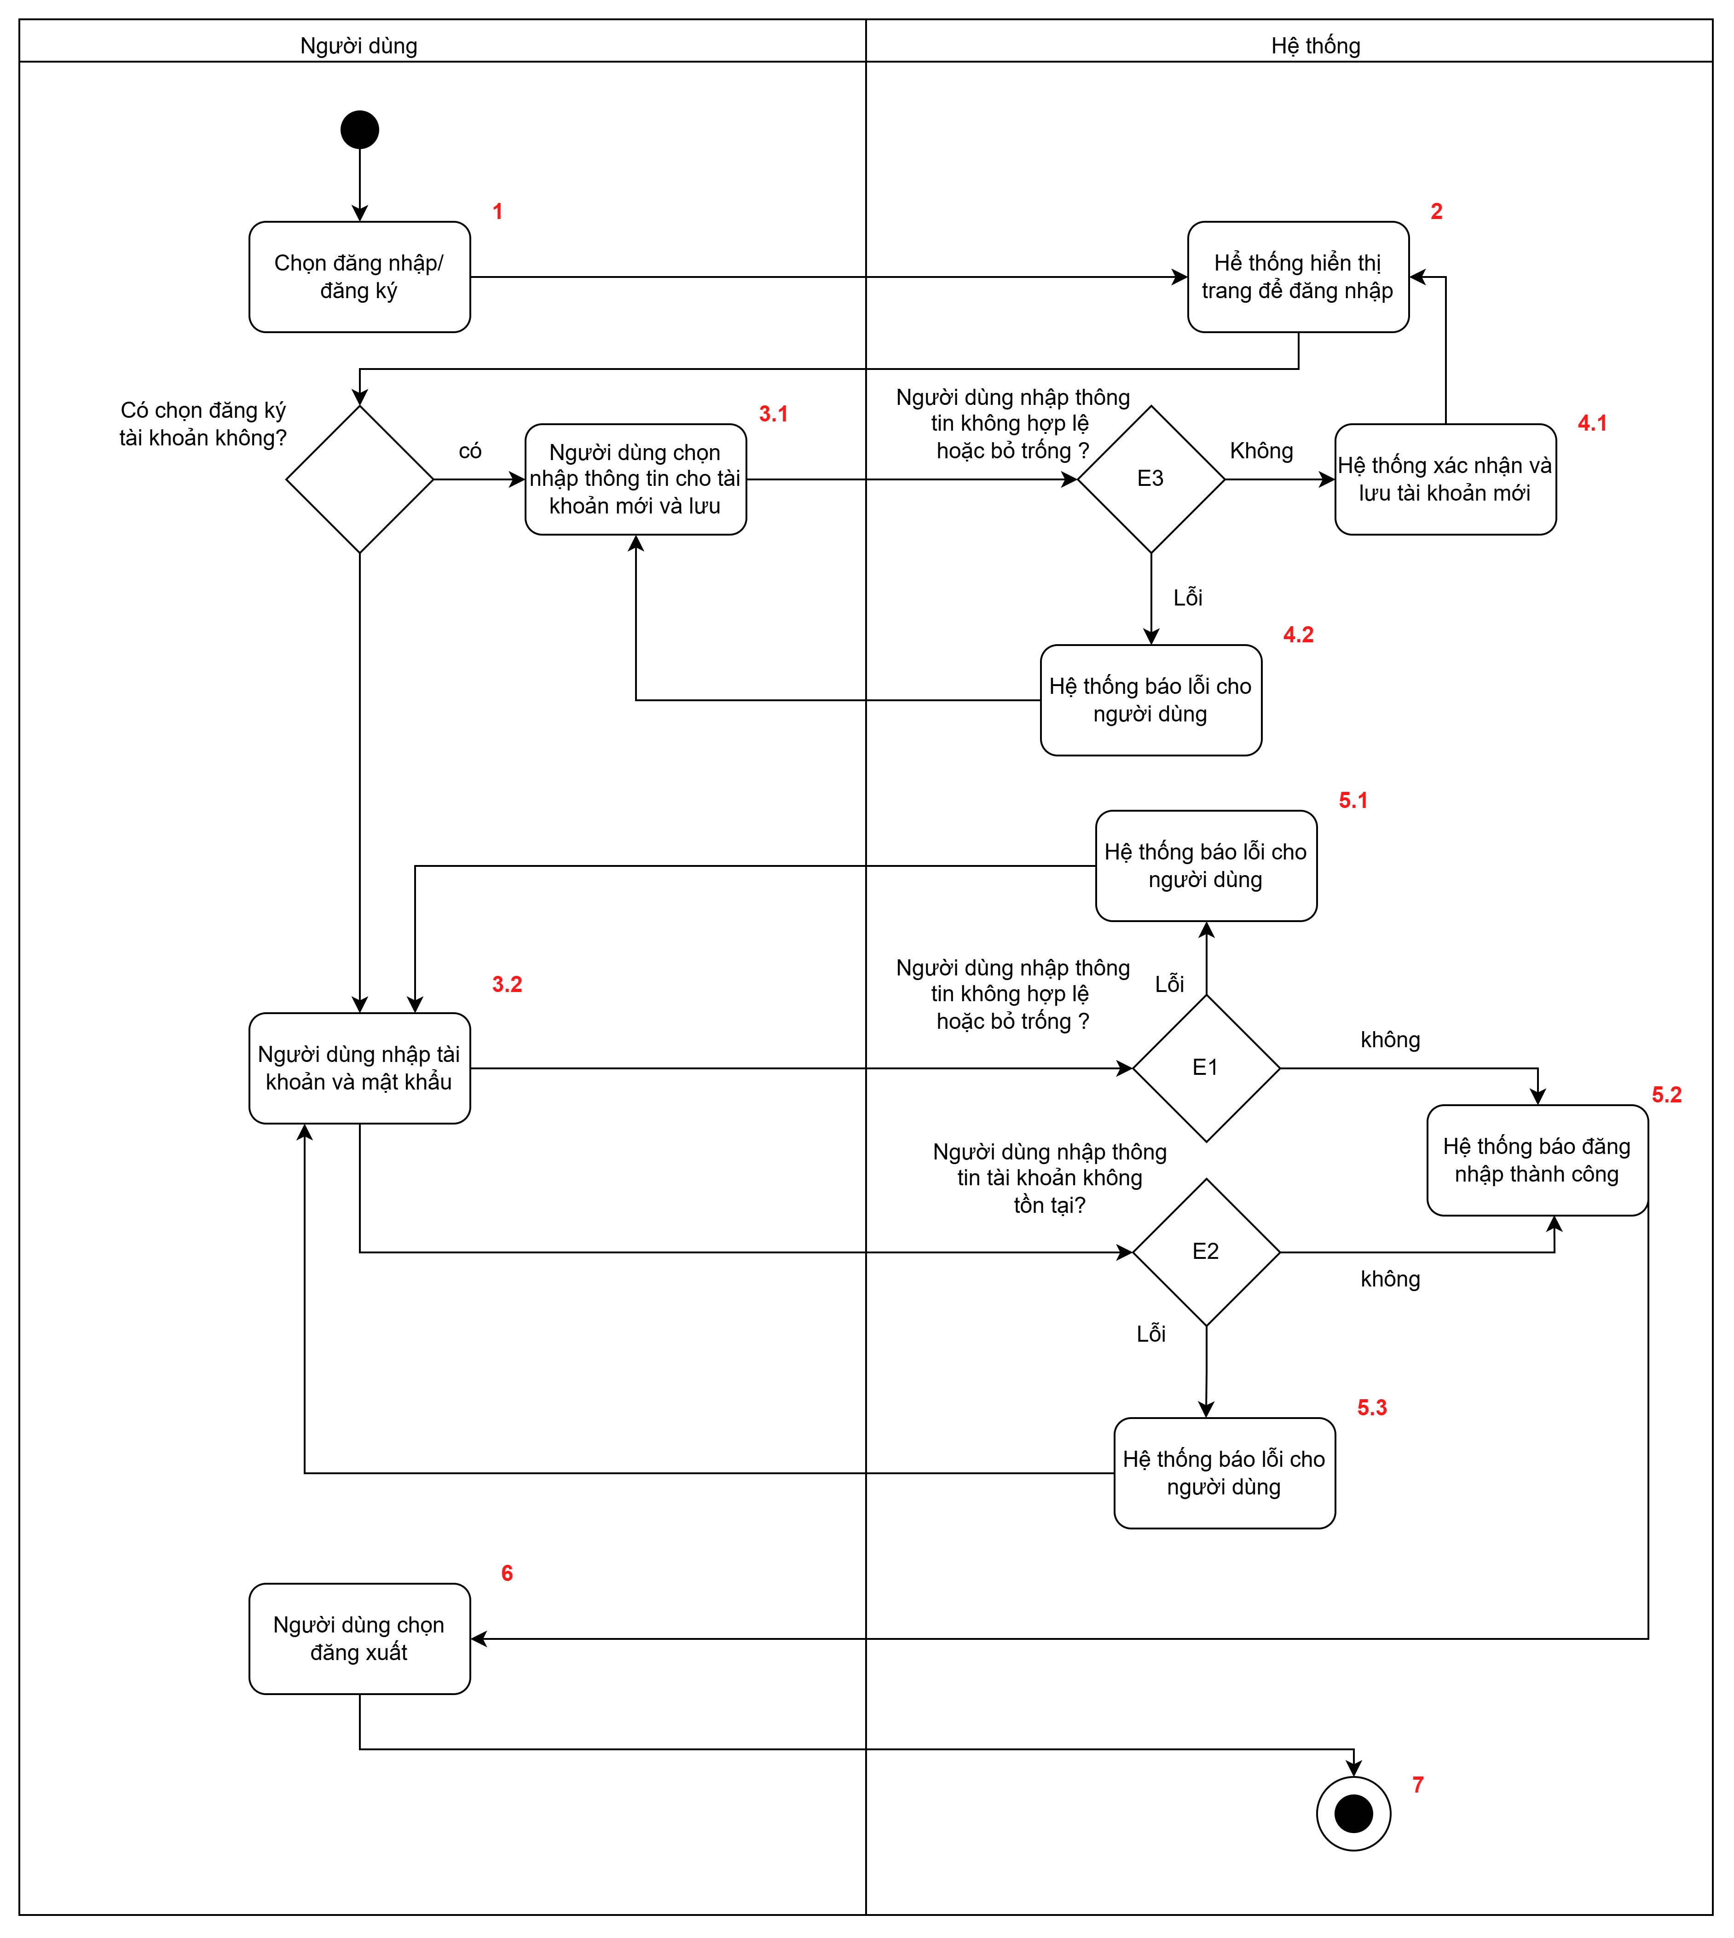

 | Test case Id | Workflow Name | Action | Role | State | Involved TCs | Assign To | Test pass 1 result | Test pass 2 result | Test pass 3 result | Note
 | WF_1 | Đăng ký hợp lệ, nhập thông tin đăng nhập hợp lệ
 |  | 1 | Chọn đăng nhập/đăng ký | Khách hàng | Pending
 |  | 1->2 | Hệ thống hiển thị trang để đăng nhập | Hệ thống | Open
 |  | 1->2->3.1 | Người dùng nhập thông tin cho tài khoản mới và lưu | Khách hàng | return
 |  | 1->2->3.1->4.1 | Hệ thống xác nhận và lưu tài khoản mới | Hệ thống | Open
 |  | 1->2->3.1->4.1->2 | Hệ thống hiển thị trang để đăng nhập | Hệ thống | Open
 |  | 1->2->3.1->4.1->2->3.2 | Người dùng nhập tài khoản và mật khẩu | Khách hàng | return
 |  | 1->2->3.1->4.1->2->3.2->5.2 | Hệ thống báo đăng nhập thành công | Hệ thống | Open
 |  | 1->2->3.1->4.1->2->3.2->5.2->6 | Người dùng chọn đăng xuất | Hệ thống | Opem
 |  | 1->2->3.1->4.1->2->3.2->5.2->6->7 | Kết thúc | Hệ thống | Close
 | WF_2 | Đăng ký không hợp lệ
 |  | 1 | Chọn đăng nhập/đăng ký | Khách hàng | Pending
 |  | 1->2 | Hệ thống hiển thị trang để đăng nhập | Hệ thống | Open
 |  | 1->2->3.1 | Người dùng nhập thông tin cho tài khoản mới và lưu | Khách hàng | Return
 |  | 1->2->3.1->4.2 | Hệ thống báo lỗi cho người dùng | Hệ thống | Open
 |  | 1->2->3.1->4.2->3.1 | Người dùng nhập thông tin cho tài khoản mới và lưu | Khách hàng | Return
 |  | 1->2->3.1->4.2->3.1->4.1 | Hệ thống xác nhận và lưu tài khoản mới | Hệ thống | Open
 |  | 1->2->3.1->4.2->3.1->4.1->2 | Hệ thống hiển thị trang để đăng nhập | Hệ thống | Open
 |  | 1->2->3.1->4.2->3.1->4.1->2->3.2 | Người dùng nhập thông tin cho tài khoản mới và lưu | Khách hàng | Return
 |  | 1->2->3.1->4.2->3.1->4.1->2->3.2->5.2 | Hệ thống báo đăng nhập thành công | Hệ thống | Open
 |  | 1->2->3.1->4.2->3.1->4.1->2->3.2->5.2->6 | Người dùng chọn đăng xuất | Khách hàng | Return
 |  | 1->2->3.1->4.2->3.1->4.1->2->3.2->5.2->6->7 | Kết thúc | Hệ thống | Close
 | WF_3 | Đăng ký hợp lệ, đăng nhập không hợp lệ hoặc bỏ trống
 |  | 1 | Chọn đăng nhập/đăng ký | Khách hàng | Pending
 |  | 1->2 | Hệ thống hiển thị trang để đăng nhập | Hệ thống | Open
 |  | 1->2->3.1 | Người dùng nhập thông tin cho tài khoản mới và lưu | Khách hàng | Return
 |  | 1->2->3.1->4.1 | Hệ thống xác nhận và lưu tài khoản mới | Hệ thống | Open
 |  | 1->2->3.1->4.1->2 | Hệ thống hiển thị trang để đăng nhập | Hệ thống | Open
 |  | 1->2->3.1->4.1->2->3.2 | Người dùng nhập tài khoản và mật khẩu | Khách hàng | Return
 |  | 1->2->3.1->4.1->2->3.2->5.1 | Hệ thống báo lỗi cho người dùng | Hệ thống | Open
 |  | 1->2->3.1->4.1->2->3.2->5.1->3.2 | Người dùng nhập tài khoản và mật khẩu | Khách hàng | Return
 |  | 1->2->3.1->4.1->2->3.2->5.1->3.2->5.2 | Hệ thống báo đăng nhập thành công | Hệ thống | Open
 |  | 1->2->3.1->4.1->2->3.2->5.1->3.2->5.2->6 | Người dùng chọn đăng xuất | Khách hàng | Return
 |  | 1->2->3.1->4.1->2->3.2->5.1->3.2->5.2->6->7 | Kết thúc | Hệ thống | Close
 | WF_4 | Đăng ký hợp lệ, đăng nhập tài khoản không tồn tại
 |  | 1 | Chọn đăng nhập/đăng ký | Khách hàng | Pending
 |  | 1->2 | Hệ thống hiển thị trang để đăng nhập | Hệ thống | Open
 |  | 1->2->3.1 | Người dùng nhập thông tin cho tài khoản mới và lưu | Khách hàng | Return
 |  | 1->2->3.1->4.1 | Hệ thống xác nhận và lưu tài khoản mới | Hệ thống | Open
 |  | 1->2->3.1->4.1->2 | Hệ thống hiển thị trang để đăng nhập | Hệ thống | Open
 |  | 1->2->3.1->4.1->2->3.2 | Người dùng nhập tài khoản và mật khẩu | Khách hàng | Return
 |  | 1->2->3.1->4.1->2->3.2->5.3 | Hệ thống báo lỗi cho người dùng | Hệ thống | Open
 |  | 1->2->3.1->4.1->2->3.2->5.3->3.2 | Người dùng nhập tài khoản và mật khẩu | Khách hàng | Return
 |  | 1->2->3.1->4.1->2->3.2->5.3->3.2->5.2 | Hệ thống báo đăng nhập thành công | Hệ thống | Open
 |  | 1->2->3.1->4.1->2->3.2->5.3->3.2->5.2->6 | Người dùng chọn đăng xuất | Khách hàng | Return
 |  | 1->2->3.1->4.1->2->3.2->5.3->3.2->5.2->6->7 | Kết thúc | Hệ thống | Close
 | WF_5 | Chỉ đăng nhập, đăng nhập không hợp lệ hoặc bỏ trống
 |  | 1 | Chọn đăng nhập/đăng ký | Khách hàng | Pending
 |  | 1->2 | Hệ thống hiển thị trang để đăng nhập | Hệ thống | Open
 |  | 1->2->3.2 | Người dùng nhập tài khoản và mật khẩu | Khách hàng | Return
 |  | 1->2->3.2->5.1 | Hệ thống báo lỗi cho người dùng | Hệ thống | Open
 |  | 1->2->3.2->5.1->3.2 | Người dùng nhập tài khoản và mật khẩu | Khách hàng | Return
 |  | 1->2->3.2->5.1->3.2->5.2 | Hệ thống báo đăng nhập thành công | Hệ thống | Open
 |  | 1->2->3.2->5.1->3.2->5.2->6 | Người dùng chọn đăng xuất | Khách hàng | Return
 |  | 1->2->3.2->5.1->3.2->5.2->6->7 | Kết thúc | Hệ thống | Close
 | WF_6 | Chỉ đăng nhập, đăng nhập tài khoản không tồn tại
 |  | 1 | Chọn đăng nhập/đăng ký | Khách hàng | Pending
 |  | 1->2 | Hệ thống hiển thị trang để đăng nhập | Hệ thống | Open
 |  | 1->2->3.2 | Người dùng nhập tài khoản và mật khẩu | Khách hàng | Return
 |  | 1->2->3.2->5.3 | Hệ thống báo lỗi cho người dùng | Hệ thống | Open
 |  | 1->2->3.2->5.3->3.2 | Người dùng nhập tài khoản và mật khẩu | Khách hàng | Return
 |  | 1->2->3.2->5.3->3.2->5.2 | Hệ thống báo đăng nhập thành công | Hệ thống | Open
 |  | 1->2->3.2->5.3->3.2->5.2->6 | Người dùng chọn đăng xuất | Khách hàng | Return
 |  | 1->2->3.2->5.3->3.2->5.2->6->7 | Kết thúc | Hệ thống | Close
 | WF_7 | Chỉ đăng nhập
 |  | 1 | Chọn đăng nhập/đăng ký | Khách hàng | Pending
 |  | 1->2 | Hệ thống hiển thị trang để đăng nhập | Hệ thống | Open
 |  | 1->2->3.2 | Người dùng nhập tài khoản và mật khẩu | Khách hàng | Return
 |  | 1->2->3.2->5.2 | Hệ thống báo đăng nhập thành công | Hệ thống | Open
 |  | 1->2->3.2->5.2->6 | Người dùng chọn đăng xuất | Khách hàng | Return
 |  | 1->2->3.2->5.2->6->7 | Kết thúc | Hệ thống | Close

